店舗配布MAP
新宿区西新宿7-7-30 配布エリア明細表

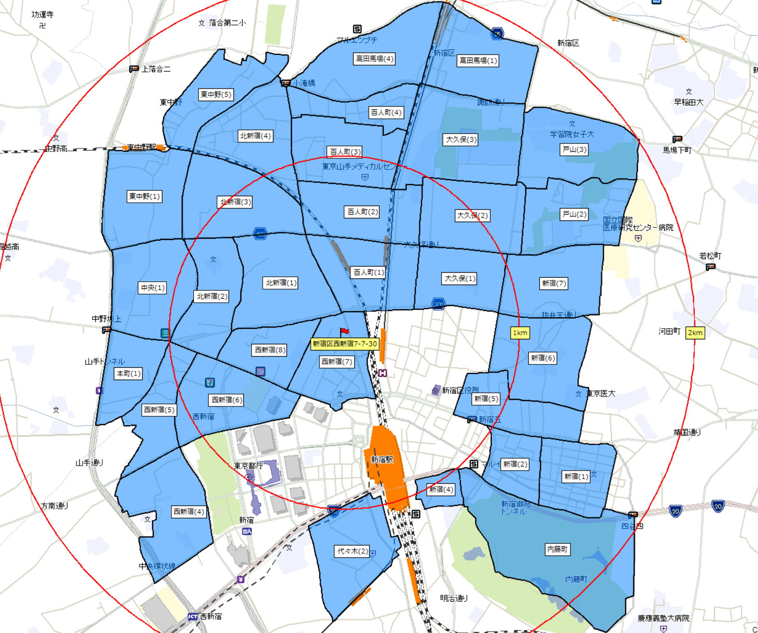
※エリア選定参照：①40歳～64歳人口占有率 ②教室距離圏(電車20分圏内) ③人流データ |  |  |  |  |  |  | 世帯数20 | 配布予定数
都道府県 | 市区町村 | 町丁目名 | 人口総数20 | 世帯数20 | 40歳～64歳 人口占有率 | 事業所除外 配布予定数 | 93,245 | 61,210
東京都 | 新宿区 | 内藤町 | 1,201 | 664 | 32.81% | 280
東京都 | 新宿区 | 新宿(1) | 4,419 | 3,412 | 30.07% | 2,110
東京都 | 新宿区 | 新宿(2) | 1,047 | 802 | 45.85% | 1,100
東京都 | 新宿区 | 新宿(4) | 248 | 191 | 41.53% | 90
東京都 | 新宿区 | 新宿(5) | 2,622 | 2,140 | 28.22% | 1,500
東京都 | 新宿区 | 新宿(6) | 4,313 | 3,145 | 24.69% | 1,800
東京都 | 新宿区 | 新宿(7) | 6,596 | 4,193 | 31.76% | 3,200
東京都 | 新宿区 | 戸山(2) | 5,194 | 3,132 | 37.62% | 2,780
東京都 | 新宿区 | 戸山(3) | 1,010 | 633 | 33.27% | 300
東京都 | 新宿区 | 百人町(1) | 3,302 | 2,606 | 38.07% | 1,500
東京都 | 新宿区 | 百人町(2) | 4,267 | 3,107 | 31.45% | 1,500
東京都 | 新宿区 | 百人町(3) | 5,209 | 2,470 | 36.82% | 1,850
東京都 | 新宿区 | 百人町(4) | 2,693 | 1,547 | 22.91% | 1,400
東京都 | 新宿区 | 大久保(1) | 3,787 | 2,870 | 32.43% | 1,700
東京都 | 新宿区 | 大久保(2) | 7,268 | 5,019 | 32.04% | 3,300
東京都 | 新宿区 | 大久保(3) | 4,942 | 2,603 | 28.53% | 900
東京都 | 新宿区 | 高田馬場(1) | 4,180 | 2,728 | 30.89% | 2,200
東京都 | 新宿区 | 高田馬場(4) | 6,306 | 4,033 | 29.35% | 2,800
東京都 | 新宿区 | 北新宿(1) | 6,934 | 5,095 | 25.73% | 3,800
東京都 | 新宿区 | 北新宿(2) | 5,198 | 3,128 | 30.55% | 2,200
東京都 | 新宿区 | 北新宿(3) | 7,039 | 4,678 | 27.32% | 3,000
東京都 | 新宿区 | 北新宿(4) | 6,128 | 4,059 | 28.54% | 3,300
東京都 | 新宿区 | 西新宿(4) | 7,745 | 5,551 | 29.35% | 3,400
東京都 | 新宿区 | 西新宿(5) | 4,091 | 2,767 | 25.93% | 1,300
東京都 | 新宿区 | 西新宿(6) | 3,537 | 2,370 | 26.07% | 900
東京都 | 新宿区 | 西新宿(7) | 2,311 | 1,783 | 30.25% | 1,600
東京都 | 新宿区 | 西新宿(8) | 3,211 | 2,293 | 23.61% | 1,600
東京都 | 渋谷区 | 代々木(2) | 3,088 | 2,032 | 29.02% | 1,600
東京都 | 中野区 | 本町(1) | 3,945 | 2,502 | 29.10% | 1,500
東京都 | 中野区 | 中央(1) | 6,203 | 4,077 | 27.04% | 2,400
東京都 | 中野区 | 東中野(1) | 7,234 | 4,709 | 26.54% | 2,800
東京都 | 中野区 | 東中野(5) | 4,891 | 2,906 | 28.42% | 1,500

